Coba 3 DML
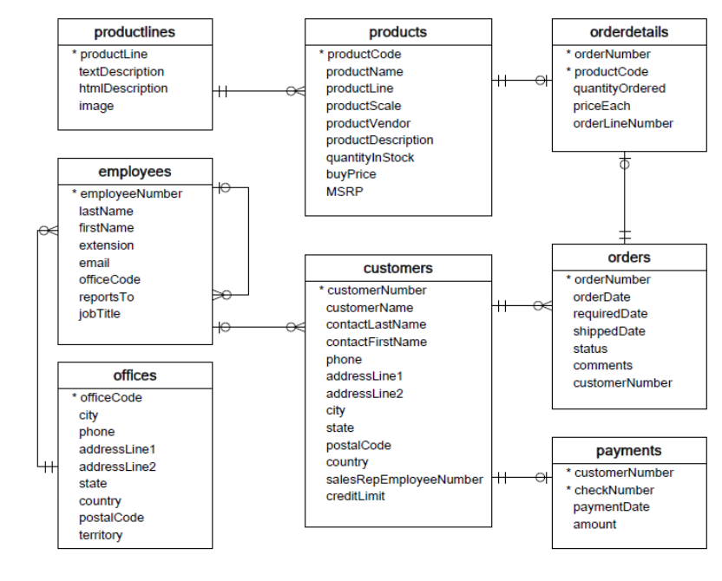
DATA MANIPULATION LANGUAGE
INSERT

Tabel : | satuan |  | Tabel : | supplier
satuanId | satuanNama |  | supplierId | supplierNama | supplierAlamat
1 | pcs |  | 1 | PT Mekar Jaya | Jl KS Tubun
2 | KG |  | 2 | PT Coca Cola | Jl Ring Road Utara
3 | LITER
4 | BUAH

Tabel : | cabang
cabangId | cabangNama | cabangAlamat
0 | Cabang Jakal | Jl Kaliurang KM 5

Tabel : | barang
barangId | barangNama | deskripsi | harga_beli | harga_jual | supplier_id | satuan_id
0 | Minuman Jeruk | Minuman Jeruk Bervitamin C 500 Mg | 5000 | 7500 | supplierId | satuanId

UPDATE
Update data barang harga_beli menjadi 4500 pada baris ke 1

DELETE
Delete data satuan dimana dari kolom 4

SELECT
Guankan data klasik model untuk explore datanya

WHERE
Guankan data klasik model untuk explore datanya
 |  |  |  | tabel products
WHERE LIKE
Guankan data klasik model untuk explore datanya

ORDER BY
Guankan data klasik model untuk explore datanya

PR

Tabel : | satuan |  | Tabel : | supplier
satuanId | satuanNama |  | supplierId | supplierNama | supplierAlamat
1 | Ohm |  | 1 | PT Indomaret | Jl Pasirmalati
2 | Joule |  | 2 | PT Alfamart | Jl Balida
3 | Watt
4 | Newton

Tabel : | cabang
cabangId | cabangNama | cabangAlamat
0 | Cabang Pasir | Jl Pasir KM 5

Tabel : | barang
barangId | barangNama | deskripsi | harga_beli | harga_jual | supplier_id | satuan_id
0 | Minuman Mangga | Minuman Mangga Bervitamin C 500 Mg | 7000 | 8500 | supplierId | satuanId

SELECT
Guankan data klasik model untuk explore datanya

WHERE
Guankan data klasik model untuk explore datanya
 |  |  |  | tabel customers
WHERE LIKE
Guankan data klasik model untuk explore datanya

ORDER BY
Guankan data klasik model untuk explore datanya

